Naslovnica
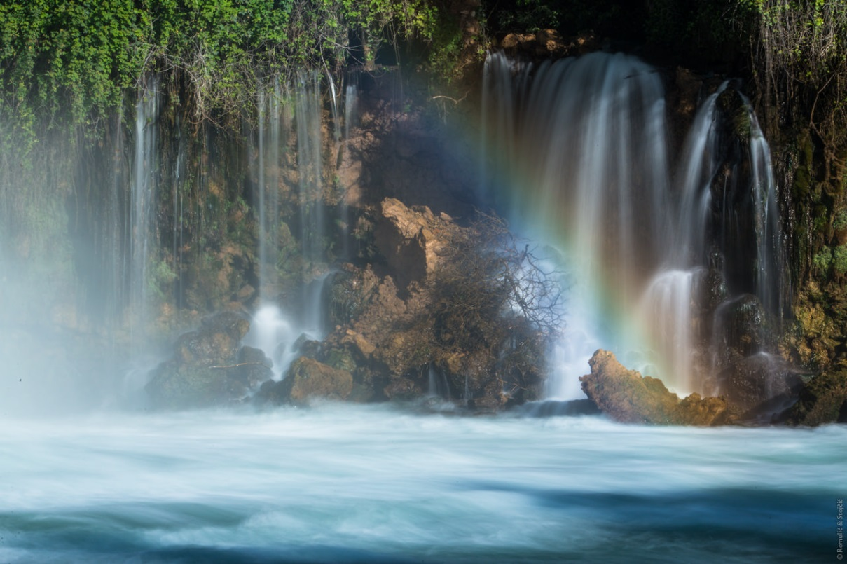
KLASA:003-07/18-05/01
URBROJ:2182/1-15/4-02/1-18-5
Šibenik, 12.12.2018.

Godišnji program zaštite, održavanja, očuvanja, promicanja i korištenja Nacionalnog Parka „Krka“ za 2019. godinu

